Лист1
(499) 684-01-21

ПРАЙС-ЛИСТ
Готовые решения панельных ограждений "СМАРТ 3D"

Панельные ограждения - это ГОТОВОЕ РЕШЕНИЕ для ограждения любого периметра.
Вы получаете расчет стоимости ограждения БЕЗ ДОПОЛНИТЕЛЬНЫХ РАСХОДОВ.
Ограждения собираются поэлементно БЕЗ ИСПОЛЬЗОВАНИЯ СВАРКИ.
Ворота и калитки комплектуются НЕРЖАВЕЮЩИМИ ЗАМКАМИ И РУЧКАМИ.

СЕРИЯ "СМАРТ 3D"
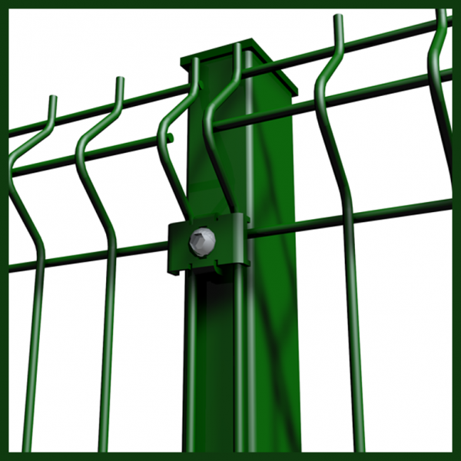

 | № | Наименование | Кол-во | Цена, руб | Сумма, руб
 | 1 | Панель Смарт 1730*3000 мм | 1 | 1,793.62 | 1,793.62
 | 2 | Столб Смарт 2600*60*40 | 1 | 741.74 | 741.74
 | 3 | Комплект крепежа | 3 | 24.00 | 72.00
 | ИТОГО за секцию 1,8 х 3,0м, руб: |  |  |  | 2,607.36
 | СТОИМОСТЬ погонного метра ограждения, руб: |  |  |  | 869.12

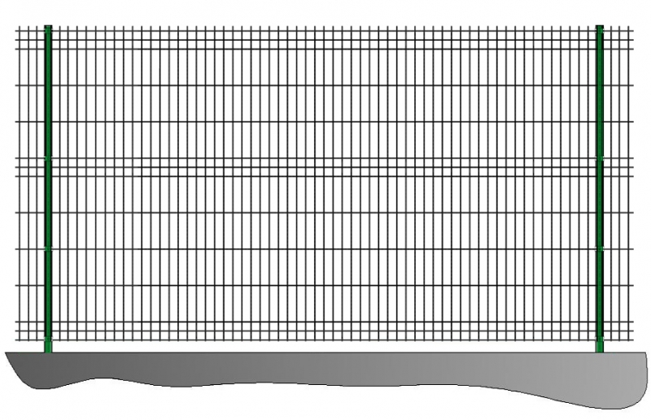
 | Панели СМАРТ: 1730x3000 мм, ячейка 50х200, пруток 5/4 (5 мм горизонтальный, 4 мм вертикальный), V-образных изгибов - 3. Панель выполнена из горячеоцинкованного прутка и окрашена высококачественным полимерным покрытием.
 | Столб СМАРТ: (2600х60х40 мм c 3 резьбовыми отверстиями М6 под скобу). Изготовлен из оцинкованного профиля и окрашен высококачественным полимерным покрытием. Способ монтажа - бетонирование. Пластиковая заглушка 60х40 мм устанавливается на верхний торец столба для предотвращения попадания воды внутрь столба.
 | Комплект крепежа "Скоба F24" применяется для крепления панели на столб ограждения с помощью винта M6 с внутренним шестигранником, а также для крепления панели на столбы ворот или калиток с помощью кровельного самореза.

КАЛИТКА |  | ВОРОТА РАСПАШНЫЕ
Калитка СМАРТ
Ворота СМАРТ
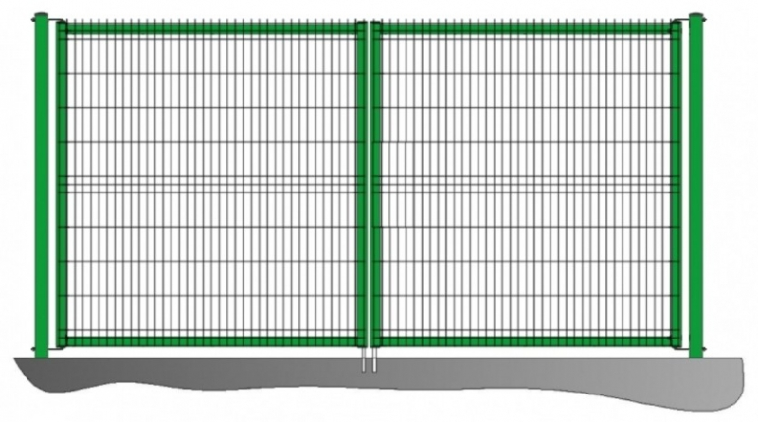
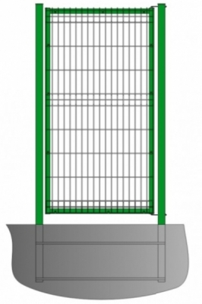

Цена 7 909 руб Высота калитки: 1800 мм, Ширина проема: 900 мм Заполнение полотна: 3D-панель
Угол открывания: Не менее 90^{о}
Цена 16 807 руб Высота ворот: 1800 мм Ширина проема: 3500 мм Заполнение полотна: 3D-панель
Угол открывания: Не менее 90^{о}

